工作表1
 | 台中市慈蓮幼兒園 115年8月份餐點表

上午點心
8:30~9:00
中餐 大中小班11:15~12:30
幼幼 11:00~12:30
下午點心
大中班15:30~16:00
小幼班15:00~15:30
日期 | 星期
第 一 週
3 | 一 | 蔬菜拉麵 | 什錦燴飯、青菜蛋花湯﹑水果 | 薏仁湯
4 | 二 | 香菇粄條 | 番茄炒蛋、時蔬、紫菜湯、水果 | 鍋燒麵
5 | 三 | 小饅頭﹑糙米漿 | 素肉絲蔬菜炒麵、豆腐湯、水果 | 玉米粥
6 | 四 | 麻油麵線 | 香菇豆腐、時蔬、蘿蔔湯、水果 | 彩蔬米粉湯
7 | 五 | 地瓜粥 | 豆包素肉燥拌飯、冬瓜湯、水果 | 仙草蜜
第 二 週
10 | 一 | 清粥、炒蛋、素鬆 | 香菇素肉絲油飯、番茄豆腐湯、水果 | 時蔬湯餃
11 | 二 | 丸子雞絲麵 | 金菇燒豆皮、時蔬、海帶芽湯、水果 | 廣東粥
12 | 三 | 銀絲卷、微糖豆漿 | 馬鈴薯燴飯、蛋花湯、水果 | 大麵羹
13 | 四 | 南瓜米粉湯 | 蒸蛋、時蔬、味噌湯、水果 | 綠豆湯
14 | 五 | 田園蔬菜拉麵 | 三明治﹑玉米濃湯﹑水果 | 時蔬粄條
第 三 週
17 | 一 | 蔬菜豆皮冬粉 | 什錦蔬菜蓋飯、紫菜湯﹑水果 | 蛋花麵線
18 | 二 | 營養時蔬雞蛋麵 | 豆干炒毛豆﹑時蔬﹑黃瓜丸子湯﹑水果 | 小米粥
19 | 三 | 白菜豆腐羹 | 玉米蛋炒飯、雙色蘿蔔湯、水果 | 香菇拉麵
20 | 四 | 台式鹹粥 | 滷豆腐﹑時蔬﹑鮮菇湯﹑水果 | 翡翠雞絲麵
21 | 五 | 蛋餅、麥茶 | 義大利麵、南瓜濃湯、水果 | 丸子米粉湯
第 四 週
24 | 一 | 香菇粄條 | 什錦炊飯﹑味噌豆腐湯﹑水果 | 鍋燒麵
25 | 二 | 彩蔬蛋花麵線 | 紅蘿蔔炒蛋﹑時蔬﹑紫菜湯﹑水果 | 油豆腐冬粉
26 | 三 | 黑糖饅頭、薏仁漿 | 蔬菜大滷麵﹑水果 | 玉米蛋花粥
27 | 四 | 鮮蔬米粉湯 | 紅燒豆包﹑時蔬﹑海芽鮮菇湯﹑水果 | 時蔬蘿蔔糕湯
28 | 五 | 蔬菜素火腿雞絲麵 | 五彩燴飯、番茄蛋花湯、水果 | 檸檬愛玉
第五週
31 | 一 | 花椰菜濃湯螺絲麵 | 什錦素肉炒麵、青菜豆腐湯、水果 | 台式鹹粥
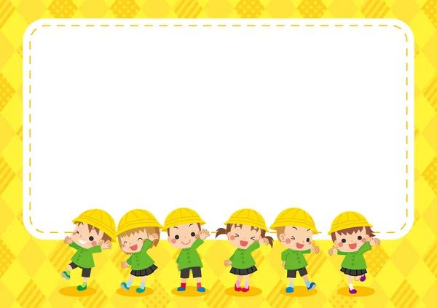

新學期開學囉~

製表人
主管

